Sheet1
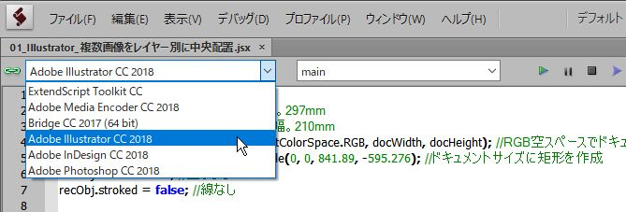
01_Illustrator_複数画像をレイヤー別に中央配置.jsx
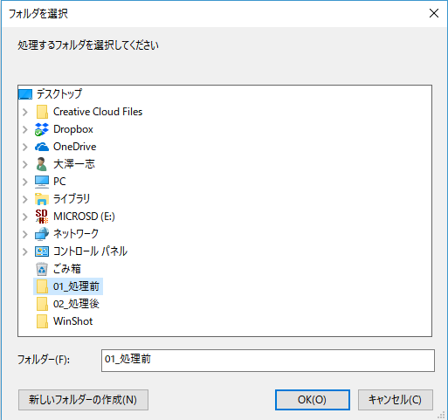

1. ExtendScript Toolkit CCからIllustrator CC 2018 を選択し、 実行。

 |  | 2.A4横サイズの新規ドキュメントを作成し、上のダイアログを表示します。
 |  | 画像を格納したフォルダを選択します。

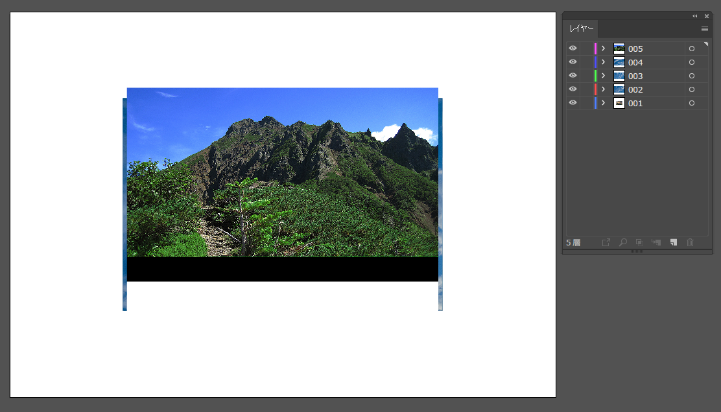

3.フォルダ内の画像の数だけレイヤーを作成し、天地左右のセンターに配置します。 |  |  | 4.デスクトップに上図のようなファイル名でai形式のデータと
レイヤー1枚につき、画像一枚配置します。 |  |  | レイヤーを保持したPSD形式で書き出します。
 |  |  | 処理後、ファイルは閉じます。

02_Photoshop_全てのレイヤーをスマートオブジェクトに変換.jsx
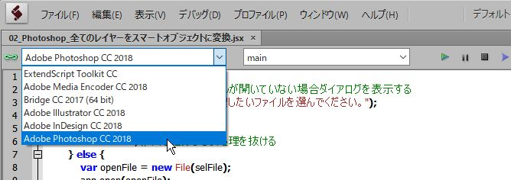
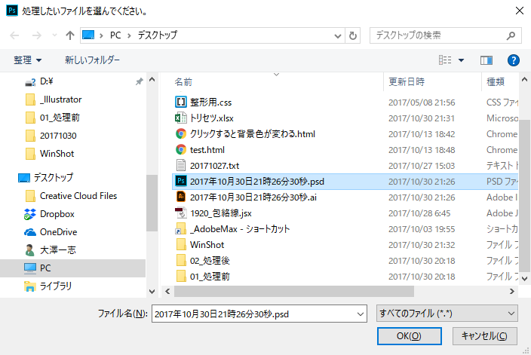

1. ExtendScript Toolkit CCからPhotoshop CC 2018 を選択し、 実行。

 | 2.ファイルを選択するダイアログが開くので、先ほど書き出ししたPSDを選択します。
 | なお、PSDファイルを開いた状態でJSXを実行することもできます。
 | その時は上のダイアログは開かないで処理が続行します。
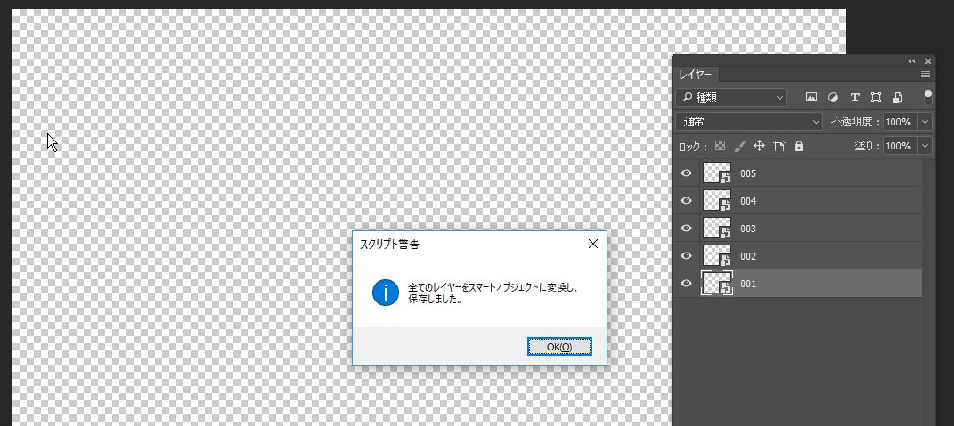

3.全てのレイヤーがスマートオブジェクトに変換され、ドキュメントは保存されます。
ファイル名はそのままです。

